Latihan 1
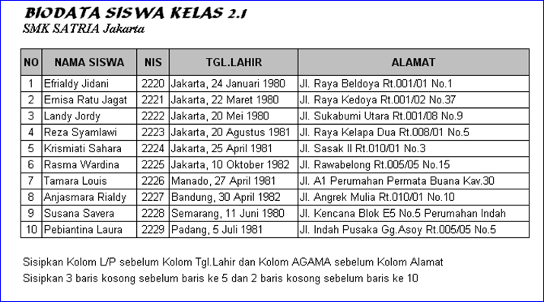

Latihan 2
Petunjuk:
1. Buat tabel Data nilai Siswa
2. Untuk nilai Akhir diisi dengan ketentuan: 75% dari nilai 1 dan 25% dari nilai 2
3. Jumlah Siswa diisikan dengan menghitung jumlah data dengan menggunakan fungsi counta
4. Total nilai akhir, nilai akhir terbesar dan nilai akhir terkecil dan rata-rata diisikan dengan menggunakan fungsi statistik
Data Nilai Siswa
No | NIS | NAMA | Nilai
 |  |  | Nilai 1 | Nilai 2 | Nilai Akhir
 |  |  | 75% | 25%
1 | 54110 | Yudianto | 65 | 87
2 | 54111 | Martini | 70 | 65
3 | 54112 | Kusmandar | 50 | 80
4 | 54113 | Sandyasa | 90 | 56
5 | 54114 | Agus Wijarnaka | 55 | 90
6 | 54115 | Maman nurdiansyah | 78 | 54
7 | 54116 | Ayu Diah Kirana Putri | 65 | 65
8 | 54117 | Santiyasa Putra | 76 | 89
9 | 54118 | Kumala Dewi | 89 | 90
10 | 54119 | Kusuma wardana | 90 | 80

 |  | Jumlah Siswa
 |  | Total Nilai Akhir
 |  | Nilai Akhir terbesar
 |  | Nilai Akhir terkecil
 |  | Rata-rata Nilai Akhir

Latihan 3
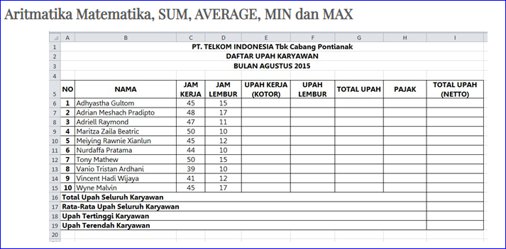
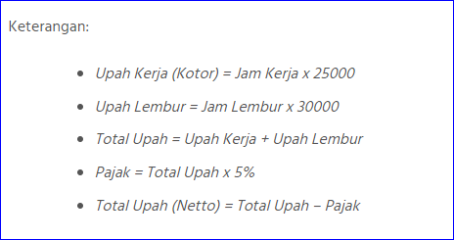

Latihan 4
KETENTUAN:
 | PT. KARYA KITA
 | DAFTAR GAJI PEGAWAI PERIODE JANUARI 2009
1. Tunjangan diberikan sebesar 25% dari Gaji Pokok
2. PPH dibebankan sebesar 5% dari Gaji Pokok
3. Gaji Bersih adalah Gaji Pokok + Tunjangan - PPH
4. Carilah Total Gaji, Gaji Tertinggi, Gaji Terendah, dan Rata-rata Gaji dengan fungsi statistik
NO | NAMA PEGAWAI | GAJI POKOK | TUNJANGAN | PPH | GAJI BERSIH
1 | Ruslani | Rp2,500,000 | Rp625,000 | Rp125,000 | Rp3,000,000
2 | Rahmawati | Rp2,000,000 | Rp500,000 | Rp100,000 | Rp2,400,000
3 | Santoso | Rp1,800,000 | Rp450,000 | Rp90,000 | Rp2,160,000
4 | Liliana | Rp1,700,000 | Rp425,000 | Rp85,000 | Rp2,040,000
5 | Ahmad Karyadi | Rp1,500,000 | Rp375,000 | Rp75,000 | Rp1,800,000
6 | Jumanto | Rp1,200,000 | Rp300,000 | Rp60,000 | Rp1,440,000
7 | Hasan Albana | Rp1,000,000 | Rp250,000 | Rp50,000 | Rp1,200,000
8 | Bian Albi | Rp950,000 | Rp237,500 | Rp47,500 | Rp1,140,000
9 | Takriman | Rp900,000 | Rp225,000 | Rp45,000 | Rp1,080,000
10 | Barhaza | Rp800,000 | Rp200,000 | Rp40,000 | Rp960,000
TOTAL GAJI |  |  |  |  | Rp17,220,000
GAJI TERTINGGI |  |  |  |  | Rp3,000,000
GAJI TERENDAH |  |  |  |  | Rp960,000
RATA-RATA GAJI |  |  |  |  | Rp1,722,000

Setelah selesai simpanlah dokumen dengan nama file- Tabel 1

Latihan 5
 | LEMBAGA PENDIDIKAN KOMPUTER
 | JS@COMP.COURSE
 | Jl. Raya Kantor Kelurahan Pengasinan No. 08 ) 0251 - 8612 825

DAFTAR HASIL UJIAN KOMPUTER SISWA PERIODE NOP - DES 2008

No | Nama Siswa | NILAI |  |  | Nilai Rata-Rata | Keterangan
 |  | Windows | Word | Excel
111 | Dewi Mentari | 75 | 80 | 78
112 | Mulyadi | 75 | 85 | 77
113 | Ruslih | 70 | 70 | 70
114 | Norma Oklana | 70 | 65 | 60
115 | Dwi Sulistyo | 75 | 80 | 70
116 | Atin Supriyatna | 75 | 80 | 75
117 | Shaman | 90 | 90 | 85
118 | Asmawi | 75 | 75 | 70
119 | Dion Ariesta | 70 | 70 | 70
120 | Azaz Furqon | 90 | 90 | 85

Nilai Tertinggi
Nilai Terendah

Jumlah Peserta Lulus
Jumlah Peserta Tidak Lulus

KETENTUAN:
1. Carilah nilai rata-rata dengan cara menambahkan nilai (Windows + Word + Excel)/3 Atau menggunakan fungsi =Average(range)
2. Formatlah angka nilai rata-rata dalam bentuk tanpa desimal
3. Isilah keterangan dengan menggunakan fungsi Logika (=IF) dengan ketentuan:
a. Jika Nilai rata-rata >=70 maka dinyatakan "Lulus"
b. Jika Nilai rata-rata <70 maka dinyatakan "Tidak Lulus"
4. Urutkan data berdasarkan nama siswa, secara Ascending

